Return
構成
 | typescript
 |  | 1.es6
 |  | 2.typescript
 |  |  | css
 |  |  | fonts
 |  |  | js
 |  |  | mjs
 |  |  |  | 03_variable
 |  |  |  | 04_function
 |  |  | ts
 |  |  |  | 02_hello
 |  |  |  | 03_variable
 |  |  |  | 04_function |  |  | → | new
 |  |  |  |  | 01-return.ts |  | → | new
 |  |  | index.html |  |  |  | → | edit code
 |  |  | tsconfig.json

typescript\2.typescript\ts\04_function\01-return.ts
 | function funcNoReturn(): void{ |  |  |  |  | → | hàm này ko có giá trị trả về nên ghi tường minh ra luôn là hàm này trả về kiểu void
 | console.log("funcNoReturn");
 | }

 | function funcReturnNumber(): number{ |  |  |  |  | → | Hàm này trả về 1 con số
 | //
 | return 2;
 | }

 | function funcReturnArray(): string[]{ |  |  |  |  | → | Trả về 1 array chứa danh sách các phần tử thuộc về kiểu chuỗi
 | return ["a", "b"];
 | }

 | function funcReturnAny(): any{ |  |  |  |  | → | Trong trường hợp xây dựng 1 array mà chưa xác định được kiểu trả về của nó là gì thì dùng từ khóa any
 | console.log("funcReturnAny"); |  |  |  |  |  | return 2;
 | } |  |  |  |  |  | or return ["a", "b"];
 |  |  |  |  |  |  | or console.log("funcReturnAny");
 | funcNoReturn(); |  |  |  |  |  | …
 | console.log(funcReturnNumber());
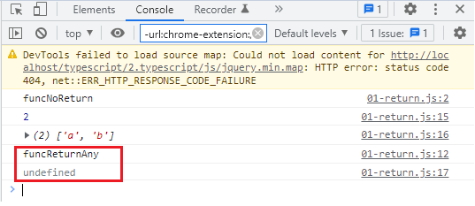
 | console.log(funcReturnArray());
 | console.log(funcReturnAny());

Conpile
 | tsc

構成
 | typescript |  |  |  |  |  |  |  | undefined có nghĩa là vì hàm funcReturnAny() ko trả về kết quả là gì nên khi dùng
 |  | 1.es6 |  |  |  |  |  |  | console.lo() nó trả về undefined
 |  | 2.typescript
 |  |  | css
 |  |  | fonts
 |  |  | js
 |  |  | mjs
 |  |  |  | 03_variable
 |  |  |  | 04_function
 |  |  |  |  | 01-return.js |  | → | is compiled
 |  |  | ts
 |  |  |  | 02_hello
 |  |  |  | 03_variable
 |  |  |  | 04_function
 |  |  |  |  | 01-return.ts
 |  |  | index.html
 |  |  | tsconfig.json

typescript\2.typescript\index.html
 | …
 | <script src="js/jquery.min.js"></script>
 | <script src="js/bootstrap.min.js"></script>
 | <script src="./mjs/04_function/01-return.js></script>
 | </body>
 | </html>

typescript\2.typescript\mjs\04_function\01-return.js
 | function funcNoReturn() {
 | console.log("funcNoReturn");
 | }
 | function funcReturnNumber() {
 | //
 | return 2;
 | }
 | function funcReturnArray() {
 | return ["a", "b"];
 | }
 | function funcReturnAny() {
 | console.log("funcReturnAny");
 | }
 | funcNoReturn();
 | console.log(funcReturnNumber());
 | console.log(funcReturnArray());
 | console.log(funcReturnAny());

Param-2
構成
 | typescript
 |  | 1.es6
 |  | 2.typescript
 |  |  | css
 |  |  | fonts
 |  |  | js
 |  |  | mjs
 |  |  |  | 03_variable
 |  |  |  | 04_function
 |  |  |  |  | 01-return.js
 |  |  |  |  | 02-param-01.js
 |  |  | ts
 |  |  |  | 02_hello
 |  |  |  | 03_variable
 |  |  |  | 04_function
 |  |  |  |  | 01-return.ts
 |  |  |  |  | 02-param-01.ts
 |  |  |  |  | 02-param-02.ts | → | new
 |  |  | index.html |  |  | → | edit code
 |  |  | tsconfig.json

typescript\2.typescript\ts\04_function\02-param-02.ts
 | function totalLength(x: (string | any[]), y: (string[] | string) ) : number{ |  |  |  |  | → | x truyền vào có thể có kiểu dữ liệu là kiểu string hoặc cũng có thể là kiểu array
 | return x.length + y.length; |  |  |  |  |  |  | x: (string | any[])
 |  |  |  |  |  |  | y truyền vào có thể là 1 array chứa các giá trị kiểu chuỗi hoặc cũng có thể truyền vào là 1 chuỗi
 | } |  |  |  |  |  |  | y: (string[] | string)
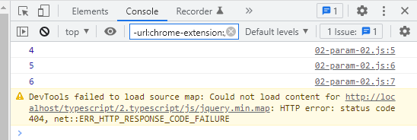
 | // totalLength(['abc', 'def'], ['123']);
 | console.log(totalLength('abc', ['123'])); // 4
 | console.log(totalLength([1, "abc", "def"], ['123', "def"])); // 5
 | console.log(totalLength([1, "abc", "def"], "123")); // 3 + 3

Conpile
 | tsc

構成
 | typescript
 |  | 1.es6
 |  | 2.typescript
 |  |  | css
 |  |  | fonts
 |  |  | js
 |  |  | mjs
 |  |  |  | 03_variable
 |  |  |  | 04_function
 |  |  |  |  | 01-return.js
 |  |  |  |  | 02-param-01.js
 |  |  |  |  | 02-param-02.js | → | is compiled
 |  |  | ts
 |  |  |  | 02_hello
 |  |  |  | 03_variable
 |  |  |  | 04_function
 |  |  |  |  | 01-return.ts
 |  |  |  |  | 02-param-01.ts
 |  |  |  |  | 02-param-02.ts
 |  |  | index.html
 |  |  | tsconfig.json

typescript\2.typescript\index.html
 | …
 | <script src="js/jquery.min.js"></script>
 | <script src="js/bootstrap.min.js"></script>
 | <script src="./mjs/04_function/02-param-02.js></script>
 | </body>
 | </html>

typescript\2.typescript\mjs\04_function\02-param-02.js
 | function totalLength(x, y) {
 | return x.length + y.length;
 | }
 | // totalLength(['abc', 'def'], ['123']);
 | console.log(totalLength('abc', ['123'])); // 4
 | console.log(totalLength([1, "abc", "def"], ['123', "def"])); // 5
 | console.log(totalLength([1, "abc", "def"], "123")); // 3 + 3

Function types
 | Một số cách viết function

構成
 | typescript
 |  | 1.es6
 |  | 2.typescript
 |  |  | css
 |  |  | fonts
 |  |  | js
 |  |  | mjs
 |  |  |  | 03_variable
 |  |  |  | 04_function
 |  |  |  |  | 01-return.js
 |  |  |  |  | 02-param-01.js
 |  |  |  |  | 02-param-02.js
 |  |  |  |  | 03-rest.js
 |  |  | ts
 |  |  |  | 02_hello
 |  |  |  | 03_variable
 |  |  |  | 04_function
 |  |  |  |  | 01-return.ts
 |  |  |  |  | 02-param-01.ts
 |  |  |  |  | 02-param-02.ts
 |  |  |  |  | 03-rest.ts
 |  |  |  |  | 04-type.ts | → | new
 |  |  | index.html |  |  | → | edit code
 |  |  | tsconfig.json

typescript\2.typescript\ts\04_function\04-type.ts
 | function userInfo01(name: string, age: number): string {
 | return `My name is ${name}, ${age} years old`;
 | }

 | let userInfo02 = function(name: string, age: number): string { |  |  |  |  | → | userInfo02 và userInfo01 là giống nhau chỉ khác nhau về cách viết
 | return `My name is ${name}, ${age} years old`;
 | }
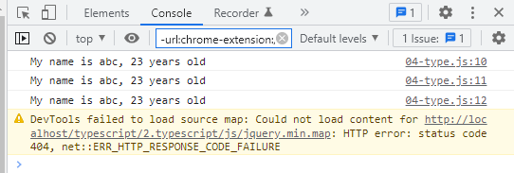
 | let userInfo03: (name: string, age: number) => string =
 | function (pname, page) {
 | return `My name is ${pname}, ${page} years old`;
 | }

 | console.log(userInfo01("abc", 23));
 | console.log(userInfo02("abc", 23));
 | console.log(userInfo03("abc", 23));

Conpile
 | tsc

構成
 | typescript
 |  | 1.es6
 |  | 2.typescript
 |  |  | css
 |  |  | fonts
 |  |  | js
 |  |  | mjs
 |  |  |  | 03_variable
 |  |  |  | 04_function
 |  |  |  |  | 01-return.js
 |  |  |  |  | 02-param-01.js
 |  |  |  |  | 02-param-02.js
 |  |  |  |  | 03-rest.js
 |  |  |  |  | 04-type.js | → | is compiled
 |  |  | ts
 |  |  |  | 02_hello
 |  |  |  | 03_variable
 |  |  |  | 04_function
 |  |  |  |  | 01-return.ts
 |  |  |  |  | 02-param-01.ts
 |  |  |  |  | 02-param-02.ts
 |  |  |  |  | 03-rest.ts
 |  |  |  |  | 04-type.ts
 |  |  | index.html
 |  |  | tsconfig.json

typescript\2.typescript\index.html
 | …
 | <script src="js/jquery.min.js"></script>
 | <script src="js/bootstrap.min.js"></script>
 | <script src="./mjs/04_function/04-type.js></script>
 | </body>
 | </html>

typescript\2.typescript\mjs\04_function\04-type.js
 | function userInfo01(name, age) {
 | return `My name is ${name}, ${age} years old`;
 | }
 | let userInfo02 = function (name, age) {
 | return `My name is ${name}, ${age} years old`;
 | };
 | let userInfo03 = function (pname, page) {
 | return `My name is ${pname}, ${page} years old`;
 | };
 | console.log(userInfo01("abc", 23));
 | console.log(userInfo02("abc", 23));
 | console.log(userInfo03("abc", 23));

Arrow Functions
構成
 | typescript
 |  | 1.es6
 |  | 2.typescript
 |  |  | css
 |  |  | fonts
 |  |  | js
 |  |  | mjs
 |  |  |  | 03_variable
 |  |  |  | 04_function
 |  |  |  |  | 01-return.js
 |  |  |  |  | 02-param-01.js
 |  |  |  |  | 02-param-02.js
 |  |  |  |  | 03-rest.js
 |  |  |  |  | 04-type.js
 |  |  | ts
 |  |  |  | 02_hello
 |  |  |  | 03_variable
 |  |  |  | 04_function
 |  |  |  |  | 01-return.ts
 |  |  |  |  | 02-param-01.ts
 |  |  |  |  | 02-param-02.ts
 |  |  |  |  | 03-rest.ts
 |  |  |  |  | 04-type.ts
 |  |  |  |  | 05-arrow.ts | → | new
 |  |  | index.html |  |  | → | edit code
 |  |  | tsconfig.json

typescript\2.typescript\ts\04_function\05-arrow.ts
 | let f1 = function(i : number) : number { return i * i; } |  |  |  |  | → | Tham số truyền vào kiểu number, hàm trả về giá trị kiểu number
 | let f2 = function(i : number) { return i * i; } |  |  |  |  | → | Tham số truyền vào kiểu number, ko cần ghi kiểu trả về của hàm là number
 | let f3 = (i : number) : number => { return i * i; } |  |  |  |  | → | arrow function nên từ khóa function ko còn nữa, nó là arrow function nên cần phải có dấu =>
 | let f4 = (i : number) => { return i * i; } |  |  |  |  | → | Vẫn dùng arrow function nhưng ko nói kiểu trả về là gì
 | let f5 = (i : number) => i * i; |  |  |  |  | → | Vẫn dùng arrow function nhưng ko nói kiểu trả về là gì, ko cần ghi return, và đóng mở ngoặc nhọn {}
 | console.log(f1(5));
 | console.log(f2(5));
 | console.log(f3(5));
 | console.log(f4(5));
 | console.log(f5(5));

Conpile
 | tsc

構成
 | typescript
 |  | 1.es6
 |  | 2.typescript
 |  |  | css
 |  |  | fonts
 |  |  | js
 |  |  | mjs
 |  |  |  | 03_variable
 |  |  |  | 04_function
 |  |  |  |  | 01-return.js
 |  |  |  |  | 02-param-01.js
 |  |  |  |  | 02-param-02.js
 |  |  |  |  | 03-rest.js
 |  |  |  |  | 04-type.js
 |  |  |  |  | 05-arrow.js | → | is compiled
 |  |  | ts
 |  |  |  | 02_hello
 |  |  |  | 03_variable
 |  |  |  | 04_function
 |  |  |  |  | 01-return.ts
 |  |  |  |  | 02-param-01.ts
 |  |  |  |  | 02-param-02.ts
 |  |  |  |  | 03-rest.ts
 |  |  |  |  | 04-type.ts
 |  |  |  |  | 05-arrow.ts
 |  |  | index.html
 |  |  | tsconfig.json

typescript\2.typescript\index.html
 | …
 | <script src="js/jquery.min.js"></script>
 | <script src="js/bootstrap.min.js"></script>
 | <script src="./mjs/04_function/05-arrow.js></script>
 | </body>
 | </html>

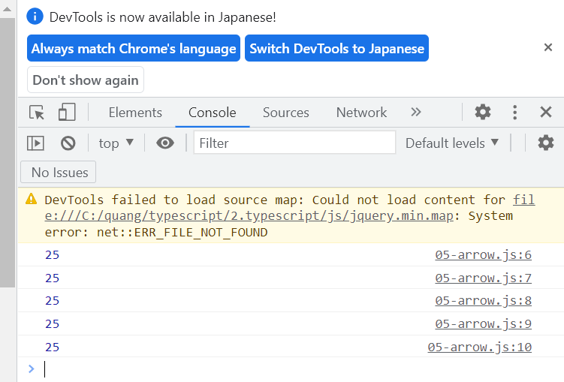
typescript\2.typescript\mjs\04_function\05-arrow.js
 | let f1 = function (i) { return i * i; };
 | let f2 = function (i) { return i * i; };
 | let f3 = (i) => { return i * i; };
 | let f4 = (i) => { return i * i; };
 | let f5 = (i) => i * i;
 | console.log(f1(5));
 | console.log(f2(5));
 | console.log(f3(5));
 | console.log(f4(5));
 | console.log(f5(5));

